Копія аркуша 5 урок
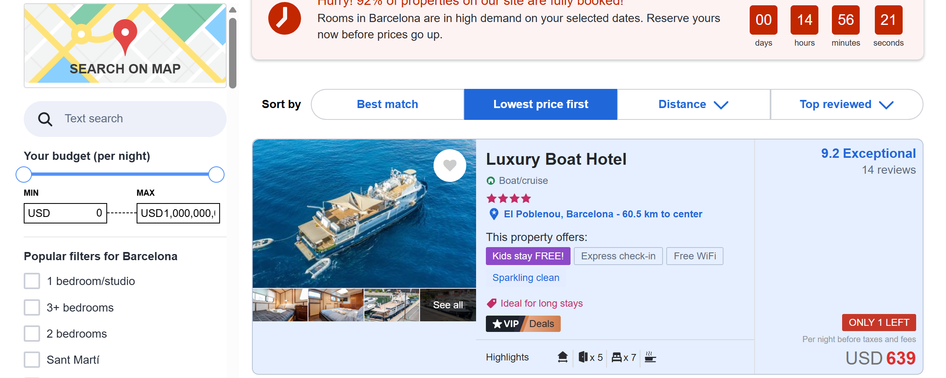
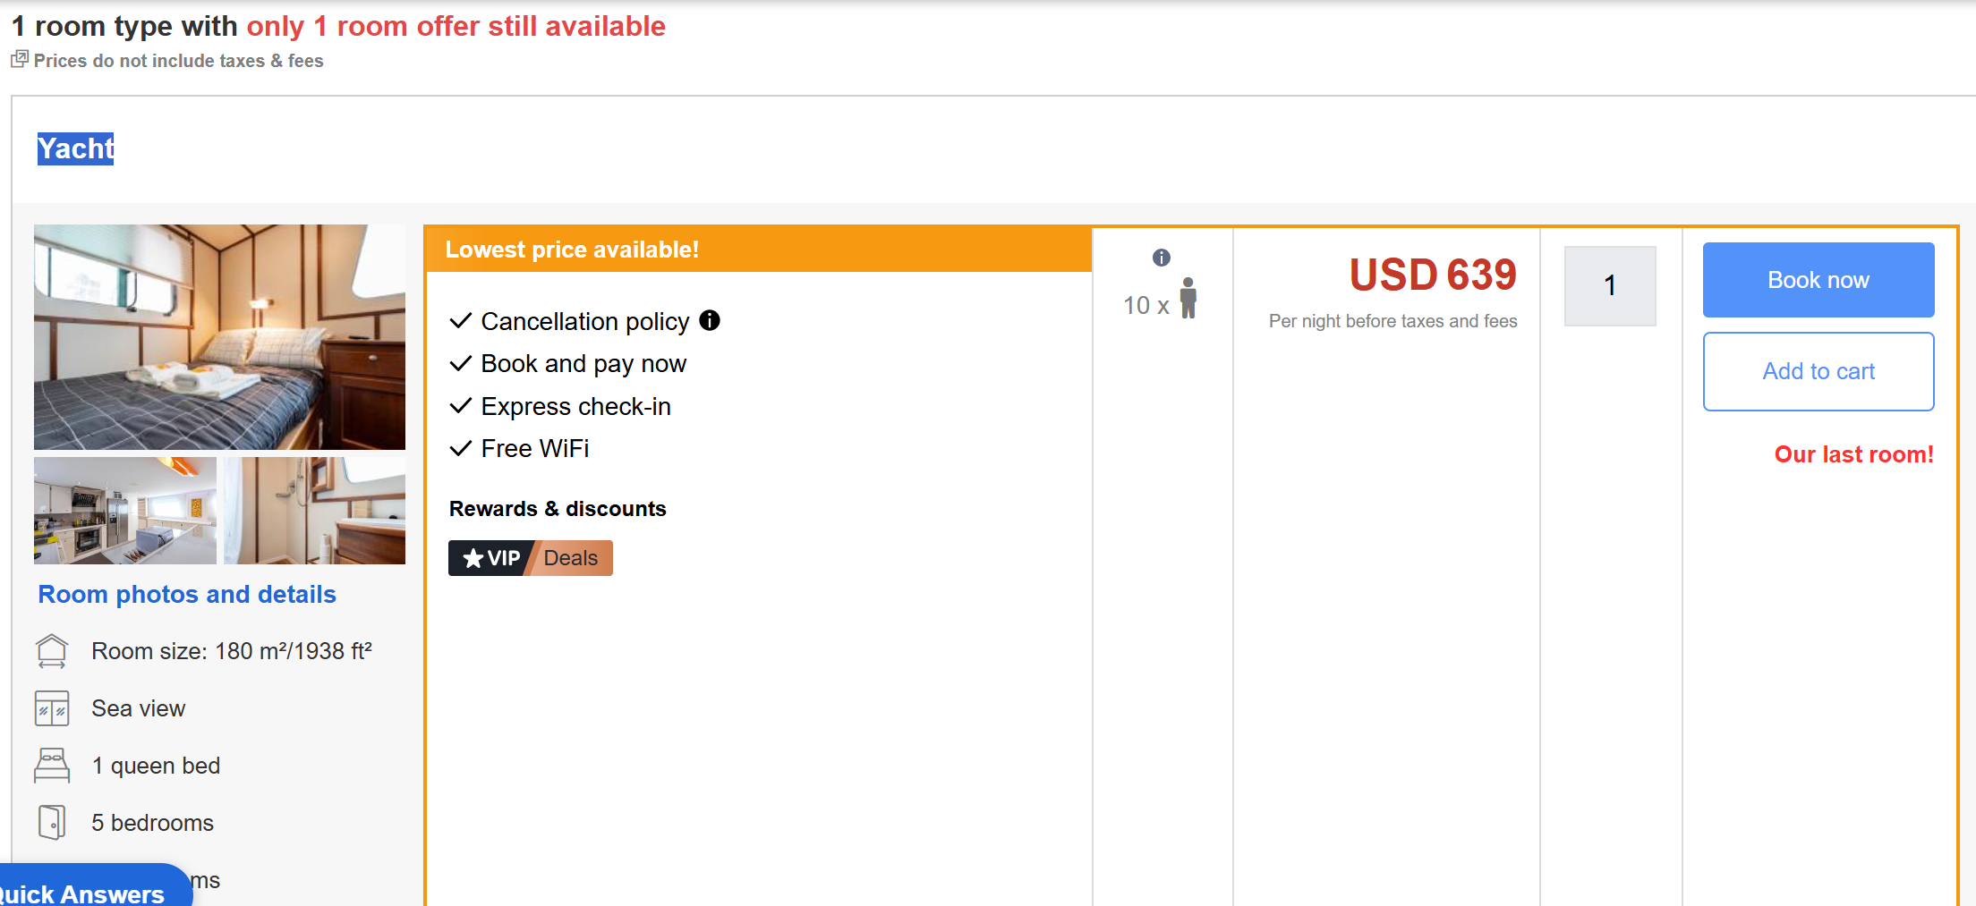
Техніки тест дизайну
Аналіз граничних значень
28 квітня 2025 року

Book Hotel & Homes 1 Adult & 9 children

### Requirements
As a user book Hotel & Homes

### Preconditions
User is on the main page https://www.agoda.com/en/

### Conditions
"0" or "9" Children

### Steps
Choose city
Choose pick-up date
Click 1 room
Cllick 1 Adult
Click 9 children
Click on the Search button

### Expected Result
User can choose 1 room type with only 1 room offer still available - Yacht))

Копія аркуша 8 урок
Діаграма станів | State diagrams

ЗАВДАННЯ Малюємо діаграму станів та переходів для вибраного вами об’єкта Які можливі стани? Які можливі дії? Які можливі переходи?

Діаграма станів для банкомату
Основні стани, через які проходить користувач банкоматів

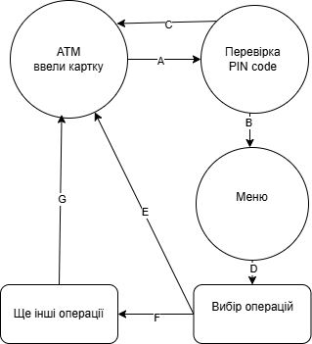

 | 1. Ввели картку
 | 2. Перевірка Pin-code | A
 | 3. Користувач вводить Pin-code вірно
 | 4. Відкривається меню | B
 | 5. Користувач помилився при вводі Pin-code
 | 6. Витяг карти - повторна спроба введення карти | C
 | 7. Вибір операцій з Меню при успішному введені Pin-code | D
 | 8. Завершення і витяг карти | E
 | 9. Перехід до інших операцій | F
 | 10. Завершення і витяг карти | G

